Quelle & Erklärungen
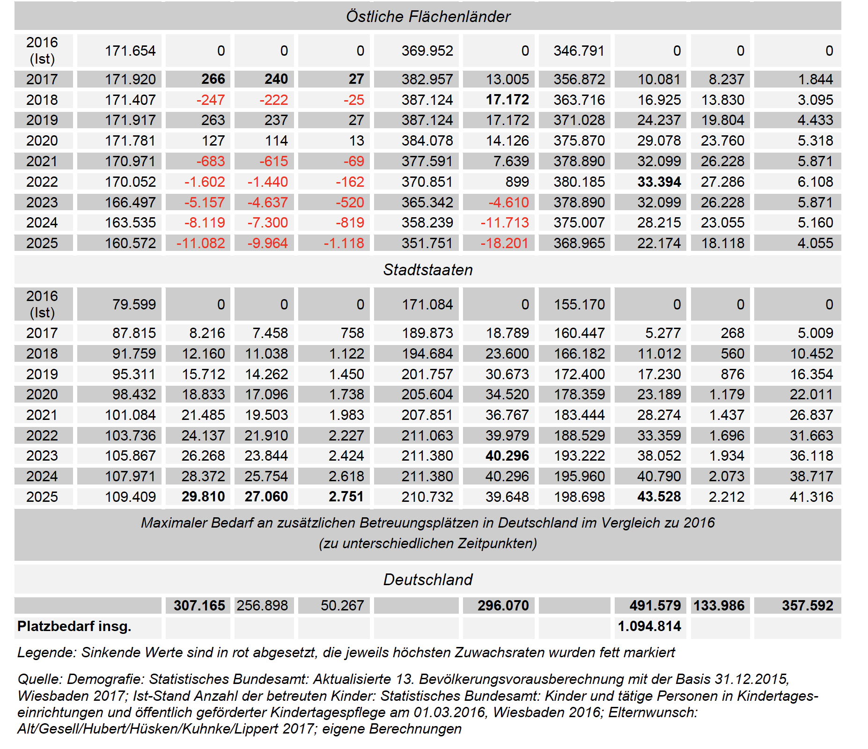
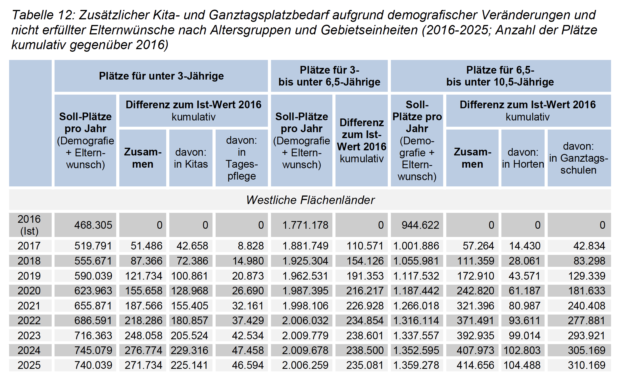
Berechnung in "Plätze. Personal. Finanzen – der Kita-Ausbau geht weiter
Zukunftsszenarien zur Kindertages- und Grundschulbetreuung in Deutschland
Version 2-2017" (PPF_2017) nachvollziehen:
"Szenario 2: Zusätzlicher Platzbedarf aufgrund demografischer Veränderungen
und nicht erfüllter Elternwünsche", siehe Tabelle 12 S. 18f.

